상품제안서
TK-R10-1 최고급안전우의(비옷) [형광/빨강/노랑] | 상품코드: F12709

 |  |  |  |  |  |  | 02-412-0044 | www.easy1.co.kr
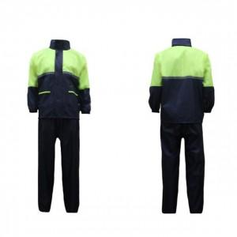

【상세/제작정보】 | .

【인쇄/포장옵션】 | 기타 / 별도문의

【공급단가】 | 수량 | 18~ | 50~ | 100~ | 500~ | 1,000~
*VAT별도 | 단가 | 21,600원 | 20,800원 | 20,000원 | 19,200원 | 18,720원

【상품 URL】 | https://dev.easy1.co.kr:443/src/goods_detail.php?gdno=12709

